住宅案例
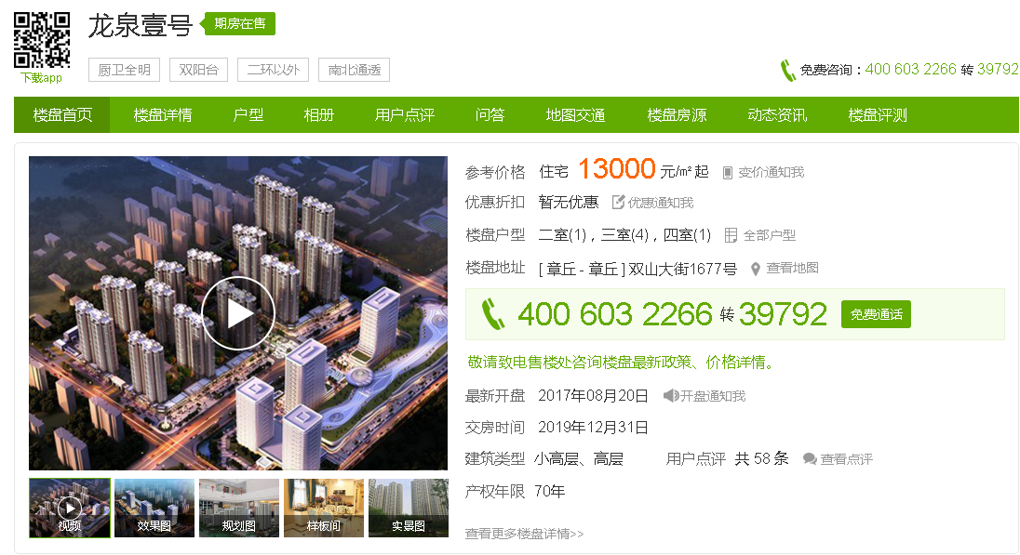
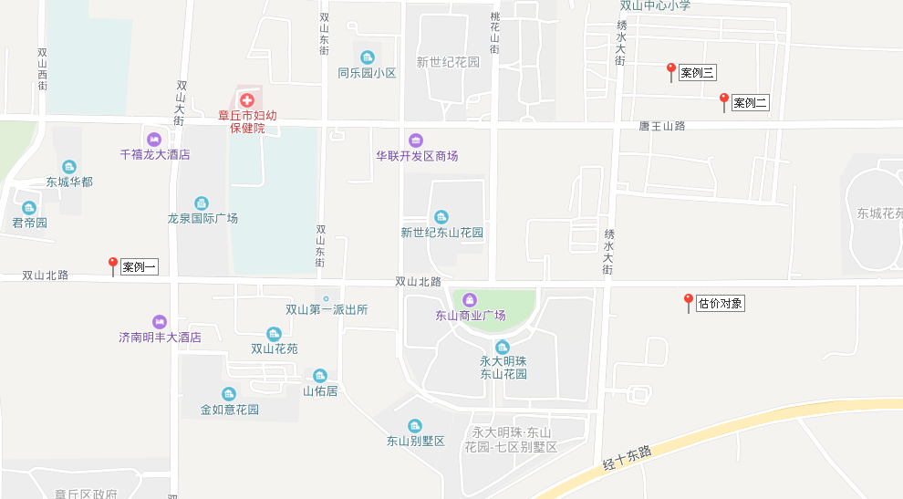

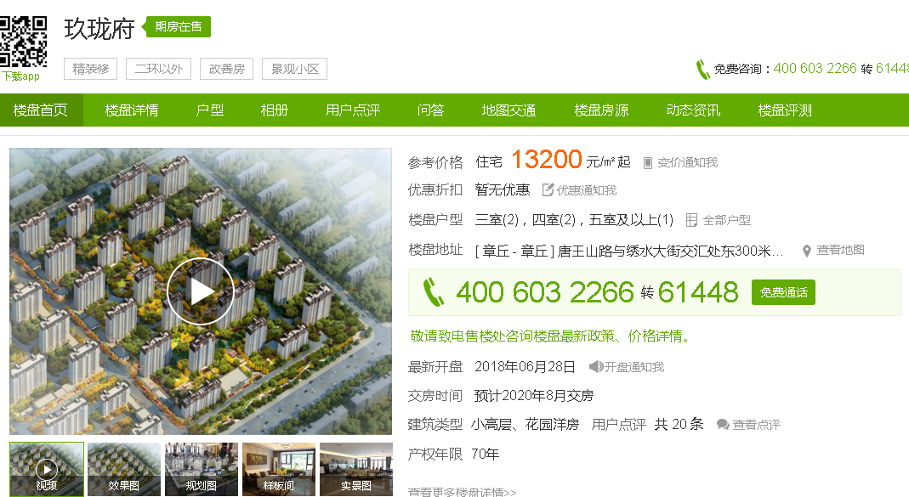

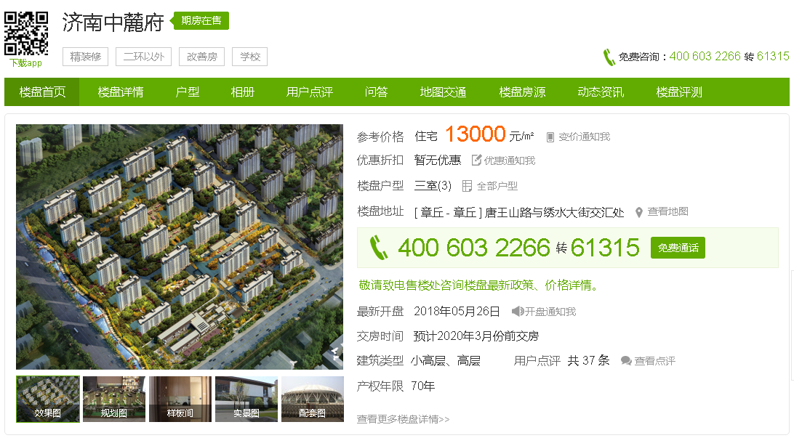

土地案例
地块名称 | 城市 | 用地性质 | 建设用地面积(㎡) | 规划建筑面积(㎡) | 容积率 | 出让方式 | 截止日期 | 起始价(万元) | 成交价(万元) | 成交楼面价(元/㎡) | 溢价率 | 受让单位
双山北路以北,世纪西路以西 | 济南市 | 住宅用地 | 45439 | 90878 | 大于或等于1.5并且小于或等于2 | 挂牌 | 2018-05-24 | 36124 | 36124 | 3975 | 0 | 已成交,竞得人未知
双山北路以北,世纪西路以西 | 济南市 | 住宅用地 | 27748 | 55496 | 大于或等于1.5并且小于或等于2 | 挂牌 | 2018-05-24 | 22060 | 22060 | 3975.05 | 0 | 已成交,竞得人未知
双山北路以南,石河街以西 | 济南市 | 住宅用地 | 1684 | 2526 | 大于或等于1并且小于或等于1.5 | 挂牌 | 2018-04-19 | 1263 | 1263 | 5000 | 0 | 济南市章丘区城市建设综合开发公司
经十东路以北,双山北路以南,气象局以东 | 济南市 | 住宅用地 | 3876 | 6201.6 | 大于或等于1.2并且小于或等于1.6 | 挂牌 | 2018-04-19 | 2907 | 2907 | 4687.5 | 0 | 济南东城建设置业有限公司
经十东路以北,双山北路以南,气象局以东 | 济南市 | 住宅用地 | 2084 | 3334.4 | 大于或等于1.2并且小于或等于1.6 | 挂牌 | 2018-04-19 | 1563 | 1563 | 4687.5 | 0 | 济南东城建设置业有限公司
双山北路以北,质量检测中心以东 | 济南市 | 住宅用地 | 31689 | 50702.4 | 大于或等于1.3并且小于或等于1.6 | 挂牌 | 2017-11-16 | 26143 | 37143 | 7325.68 | 42.08 | 济南中康房地产开发有限公司
双山北路以南,石河街以西,章源电力以东 | 济南市 | 住宅用地 | 35136 | 52704 | 大于或等于1并且小于或等于1.5 | 挂牌 | 2016-05-19 | 7115 | 7265 | 1378.45 | 2.11 | 章丘市城市建设综合开发公司
经十东路以北,双山北路以南,气象局以东地块一 | 济南市 | 住宅用地 | 57000 | 91200 | 大于或等于1.2并且小于或等于1.6 | 挂牌 | 2016-03-04 | 13253 | 13253 | 1453.18 | 0 | 济南东城建设置业有限公司
经十东路以北,双山北路以南、气象局以东地块二 | 济南市 | 住宅用地 | 54483 | 87172.8 | 大于或等于1.2并且小于或等于1.6 | 挂牌 | 2016-03-04 | 12668 | 12668 | 1453.21 | 0 | 济南东城建设置业有限公司
双山北路以南,市委党校以西地快二 | 济南市 | 住宅用地 | 14660 | 21990 | 大于或等于1并且小于或等于1.5 | 挂牌 | 2016-02-19 | 2860 | 2860 | 1300.58 | 0 | 章丘市城市建设综合开发公司
双山北路以南,市委党校以西地快一 | 济南市 | 住宅用地 | 59890 | 89835 | 大于或等于1并且小于或等于1.5 | 挂牌 | 2016-02-19 | 11680 | 11680 | 1300.16 | 0 | 章丘市城市建设综合开发公司
济青路以北,绣水大街北延以西地块一 | 济南市 | 住宅用地 | 63956 | 102329.6 | 大于或等于1.3并且小于或等于1.6 | 挂牌 | 2018-02-09 | 67154 | 67154 | 6562.52 | 0 | 山东明化置业有限公司
绣水大街以东,双山街道办事处原贺套村 | 济南市 | 住宅用地 | 50000 | 100000 | 大于或等于1.5并且小于或等于2 | 挂牌 | 2017-06-12 | 24000 | 53122.9 | 5312.28 | 121.35 | 碧桂园
绣水大街以东,双山街道办事处原贺套村 | 济南市 | 住宅用地 | 51792 | 103584 | 大于或等于1.5并且小于或等于2 | 挂牌 | 2017-06-12 | 24860 | 55026.47 | 5312.26 | 121.35 | 碧桂园
绣水大街以东,双山街道办事处原贺套村 | 济南市 | 住宅用地 | 55951 | 111902 | 大于或等于1.5并且小于或等于2 | 挂牌 | 2017-06-12 | 26857 | 59446.73 | 5312.39 | 121.35 | 碧桂园
绣水大街以东,双山街道办事处原贺套村 | 济南市 | 住宅用地 | 54460 | 108920 | 大于或等于1.5并且小于或等于2 | 挂牌 | 2017-06-12 | 26141 | 57861.9 | 5312.32 | 121.35 | 碧桂园
世纪东路以西,规划山泉路以南 | 济南市 | 住宅用地 | 60032 | 150080 | 大于或等于1并且小于或等于2.5 | 挂牌 | 2017-06-12 | 23413 | 82213 | 5477.94 | 251.14 | 章丘正大天源置业有限公司

